Pergola
ISOTRA a.s.
Bílovecká 2411/1, 746 01 Opava |  |  |  |  |  |  |  |  |  |  |  | TEL.: +420 553 685 101 | FAX: +420 553 685 110 |  |  |  |  |  |  |  |  |  |  | www.isotra.cz
Bestellungsformular Pergola
Pergola

Bestellung |  |  |  |  |  |  |  |  |  |  |  | Auftraggeber
Bestellung Nr.: |  |  |  |  |  |  |  |  |  |  |  | Id.-Nr.:
 |  |  |  |  |  |  |  |  |  |  |  | St.-Id.-Nr.:
Bestellt am: |  |  |  |  |  |  |  |  |  |  |  | Rechnungsanschrift:

Telefon:
 |  |  |  |  |  |  |  |  |  |  |  | Lieferungsanschrift:
Liefertermin:

Position | Anzahl | Produkt-Abkürzung 2 | Produkttyp | Breite (mm) | Höhe = Ausfall (mm) | Maß H (mm) | Farbe der lackierten Komponenten | Lamelle-Farbe | Sichtrichtung | Betätigungs-Position | Betätigungs-Art | Pfostentyp | Zusätzlicher Pfosten | Gekoppelte Anlagen | Pfosten 1. | Pfosten 2. | Pfosten 3. | Pfosten 4. | Befestigung Wand | Beleuchtung | Regen-sensor | Temperatur-sensor | Anti-Schnee System
1 | 2 | 3 | 4 | 5 | 6 | 7 | 8 | 9 | 10 | 11 | 12 | 13 | 14 | 15 | 16 | 17 | 18 | 19 | 20 | 21 | 22 | 23 | 24

Bemerkung zur Bestellung:

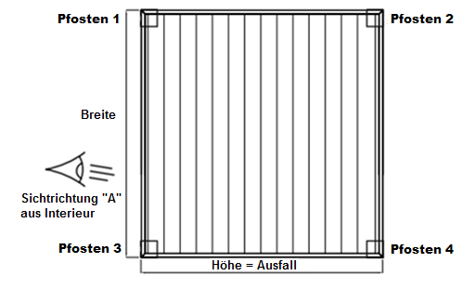
Anmerkungen:
MIRA 4 - min. 2 St. Pfosten auf einer Seite |  |  |  |  |  |  |  |  | PERGOLA MIRA 2 |  |  |  |  |  |  |  | PERGOLA MIRA 4
6) Schreiben Sie die Höhe = Ausfall in mm, laut Blatt "Anweisungen".
7) Schreiben Sie das Maß H = die gesamte Höhe der Pergola ohne Oberschiene (200mm) in mm, laut Blatt "Anweisungen".
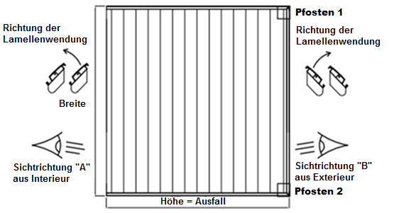
10) Schreiben Sie die Sichtrichtung laut Bilderhilfe und Blatt "Anweisungen".
14) Schreiben Sie die Position des zusätzlichen Pfostens in die Bemerkung.

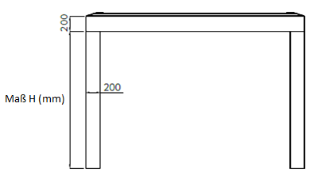

Es gelten ausdrücklich die AGB und Reklamationsordnung der ISOTRA a. s., die unter diesem link zugänglich sind: |  |  |  |  |  |  |  |  |  |  | http://www.isotra-jalousien.de/reklamationsordnung |  |  |  |  | http://www.isotra-jalousien.de/allgemeine-geschaftsbedingungen
Gültigkeit: ab 22.8.2019

Anweisungen
Bestellungsformular Pergola

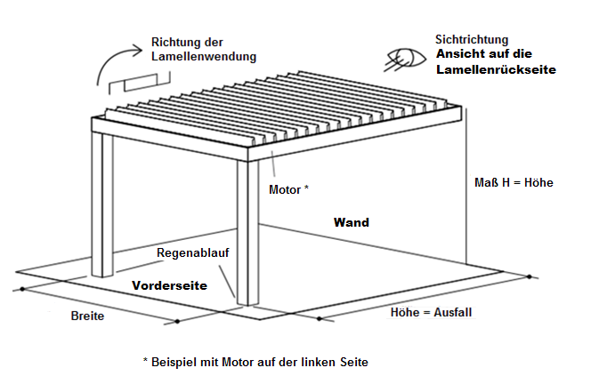
Produkt-Abkürzung 2 |  |  | PERGOLA MIRA 2
Abkürzung | Bezeichnung | Bemerkung
MIRA2
MIRA4

Produkttyp
Abkürzung | Bezeichnung | Bemerkung
MIRA 2 | MIRA 2
MIRA 2L | MIRA 2 mit LED Beleuchtung
MIRA 2S | MIRA 2 mit Anti-Schnee System
MIRA 2L/S | MIRA 2 mit LED Beleuchtung und Anti-Schnee System
MIRA 4 | MIRA 4 | min. 2 St. Pfosten auf einer Seite
MIRA 4L | MIRA 4 mit LED Beleuchtung | min. 2 St. Pfosten auf einer Seite
MIRA 4S | MIRA 4 mit Anti-Schnee System | min. 2 St. Pfosten auf einer Seite
MIRA 4L/S | MIRA 4 mit LED Beleuchtung und Anti-Schnee System | min. 2 St. Pfosten auf einer Seite

Farbe der lackierten Komponenten
Abkürzung | Bezeichnung | Bemerkung
V01RAL | RAL perlmuttersilber V01 | Standard
V05RAL | RAL sandschwarz V05 | Standard
7016RAL | RAL anthrazitgrau 7016 | Standard
8014RAL | RAL sepiabraun 8014 | Standard
9006RAL | RAL weißaluminium 9006 | Standard
9003RAL | RAL signalweiß 9003 | Standard
1003RAL | RAL signalweiß 1003
1013RAL | RAL perlweiß 1013
1014RAL | RAL elfenbein 1014
1015RAL | RAL hellelfenbein 1015
1021RAL | RAL raspgelb 1021
2001RAL | RAL rotorange 2001
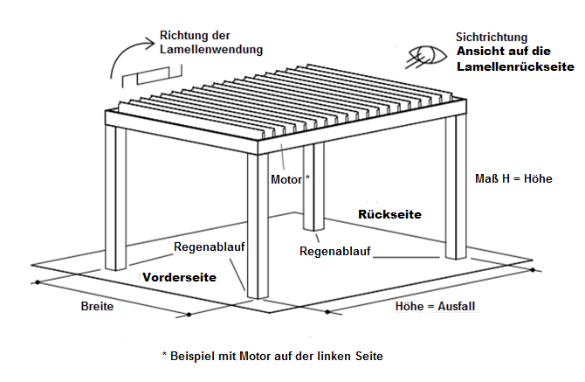
2003RAL | RAL pastellorange 2003 |  | PERGOLA MIRA 4
3000RAL | RAL feuerrot 3000
3005RAL | RAL weinrot 3005
3020RAL | RAL verkehrsrot 3020
5003RAL | RAL saphirblau 5003
5005RAL | RAL signalblau 5005
5009RAL | RAL azurblau 5009
5011RAL | RAL stahlblau 5011
5014RAL | RAL taubenblau 5014
5015RAL | RAL himmelblau 5015
6002RAL | RAL laubgrün 6002
6003RAL | RAL olivgrün 6003
6005RAL | RAL moosgrün 6005
6010RAL | RAL grasgrün 6010
6019RAL | RAL weissgrün 6019
6021RAL | RAL blassgrün 6021
7001RAL | RAL silbergrau 7001
7009RAL | RAL grüngrau 7009
7011RAL | RAL eisengra 7011
7015RAL | RAL schiefergrau 7015
7021RAL | RAL schwarzgrau 7021
7024RAL | RAL graphitgrau 7024
7035RAL | RAL lichtgrau 7035
7044RAL | RAL seidengrau 7044
8003RAL | RAL lehmbraun 8003
8011RAL | RAL nussbraun 8011
8012RAL | RAL rotbraun 8012
8017RAL | RAL schokoladenbraun 8017
8019RAL | RAL graubraun 8019
9001RAL | RAL cremeweiß 9001
V02RAL | RAL Bronzo Antico V02
V030RAL | RAL Sabbia V030
V031RAL | RAL Tortora V031

Lamellenfarbe
Abkürzung | Bezeichnung | Bemerkung
V01RAL | RAL perlmuttersilber V01 | Standard
V05RAL | RAL sandschwarz V05 | Standard
7016RAL | RAL anthrazitgrau 7016 | Standard
8014RAL | RAL sepiabraun 8014 | Standard
9006RAL | RAL weißaluminium 9006 | Standard
9003RAL | RAL signalweiß 9003 | Standard
1003RAL | RAL signalweiß 1003
1013RAL | RAL perlweiß 1013
1014RAL | RAL elfenbein 1014
1015RAL | RAL hellelfenbein 1015
1021RAL | RAL raspgelb 1021
2001RAL | RAL rotorange 2001
2003RAL | RAL pastellorange 2003
3000RAL | RAL feuerrot 3000
3005RAL | RAL weinrot 3005
3020RAL | RAL verkehrsrot 3020
5003RAL | RAL saphirblau 5003
5005RAL | RAL signalblau 5005
5009RAL | RAL azurblau 5009
5011RAL | RAL stahlblau 5011
5014RAL | RAL taubenblau 5014
5015RAL | RAL himmelblau 5015
6002RAL | RAL laubgrün 6002
6003RAL | RAL olivgrün 6003
6005RAL | RAL moosgrün 6005
6010RAL | RAL grasgrün 6010
6019RAL | RAL weissgrün 6019
6021RAL | RAL blassgrün 6021
7001RAL | RAL silbergrau 7001
7009RAL | RAL grüngrau 7009
7011RAL | RAL eisengrau 7011
7015RAL | RAL schiefergrau 7015
7021RAL | RAL schwarzgrau 7021
7024RAL | RAL graphitgrau 7024
7035RAL | RAL lichtgrau 7035
7044RAL | RAL seidengrau 7044
8003RAL | RAL lehmbraun 8003
8011RAL | RAL nussbraun 8011
8012RAL | RAL rotbraun 8012
8017RAL | RAL schokoladenbraun 8017
8019RAL | RAL graubraun 8019
9001RAL | RAL cremeweiß 9001
V02RAL | RAL Bronzo Antico V02
V030RAL | RAL Sabbia V030
V031RAL | RAL Tortora V031

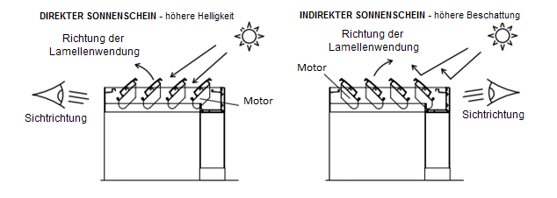
Sichtrichtung |  |  | PERGOLA MIRA 2
Abkürzung | Bezeichnung | Bemerkung
A | Sichtrichtung "A"
B | Sichtrichtung "B"

Betätigungs-Position
Abkürzung | Bezeichnung | Bemerkung
L | Links
P | Rechts

Betätigungs-Art
Abkürzung | Bezeichnung | Bemerkung
1/7 | Fernbedienung 1 Kanal / 7 Funktionen
6/42 | Fernbedienung 6 Kanäle / 42 Funktionen
0 | OHNE

Pfostentyp |  |  | PERGOLA MIRA 4
Abkürzung | Bezeichnung | Bemerkung
130/130 | Pfosten 130/130
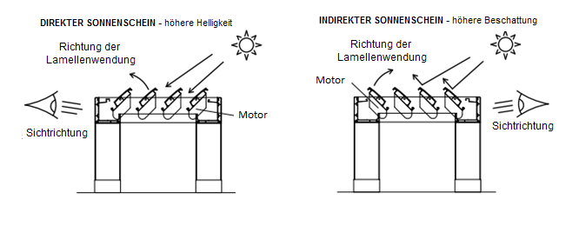
200/200 | Pfosten 200/200

Zusätzlicher Pfosten
Abkürzung | Bezeichnung | Bemerkung
0 | OHNE
130/80 | zusätzlicher Pfosten 130/80 | schreiben Sie die Position des zusätzlichen Pfostens in die Bemerkung
130/130 | zusätzlicher Pfosten 130/130 | schreiben Sie die Position des zusätzlichen Pfostens in die Bemerkung
200/200 | zusätzlicher Pfosten 200/200 | schreiben Sie die Position des zusätzlichen Pfostens in die Bemerkung

Gekoppelten Anlagen
Abkürzung | Bezeichnung | Bemerkung
0 | OHNE
VS | nebeneinander
ZS | hintereinander

Pfosten 1.
Abkürzung | Bezeichnung | Bemerkung
A | Ja
N | Nein

Pfosten 2.
Abkürzung | Bezeichnung | Bemerkung
A | Ja
N | Nein

Pfosten 3.
Abkürzung | Bezeichnung | Bemerkung
A | Ja
N | Nein

Pfosten 4.
Abkürzung | Bezeichnung | Bemerkung
A | Ja
N | Nein

Befestigung Wand
Abkürzung | Bezeichnung | Bemerkung
A | Ja | Variante möglich für Pergola MIRA 2
N | Nein | Variante möglich für Pergola MIRA 4

Beleuchtung
Abkürzung | Bezeichnung | Bemerkung
A | Ja
N | Nein

Regensensor
Abkürzung | Bezeichnung | Bemerkung
A | Ja
ANO LED | Ja | Variante für Pergolen mit "LED Beleuchtung" und mit "LED Beleuchtung und Anti-Schnee Systém"
N | Nein

Temperatursensor
Abkürzung | Bezeichnung | Bemerkung
A | Ja
N | Nein

Anti-Schnee System
Abkürzung | Bezeichnung | Bemerkung
A | Ja
N | Nein

Gültigkeit: ab 22.8.2019

